关系图
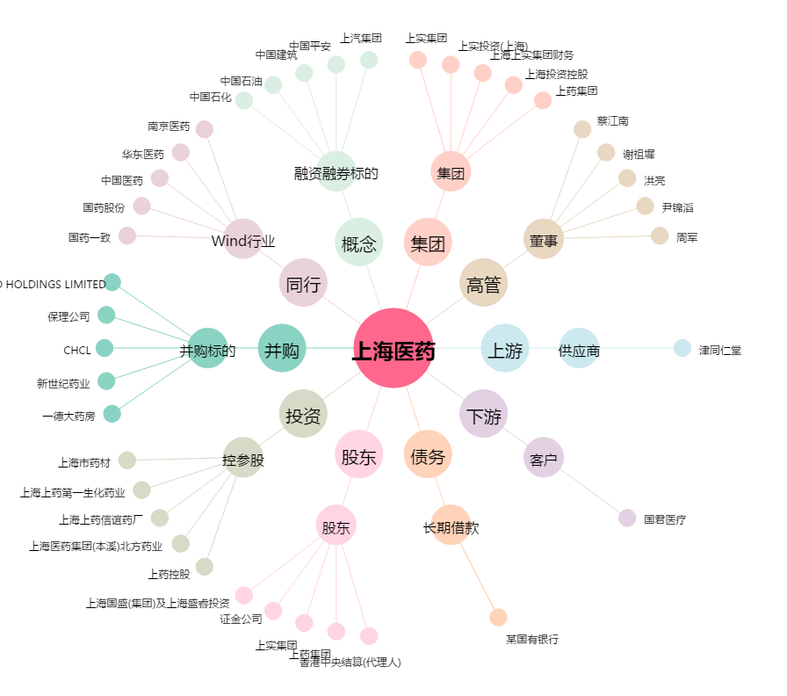
上海医药[601607.SH] - 关系概览图

